關聯圖PK-FK
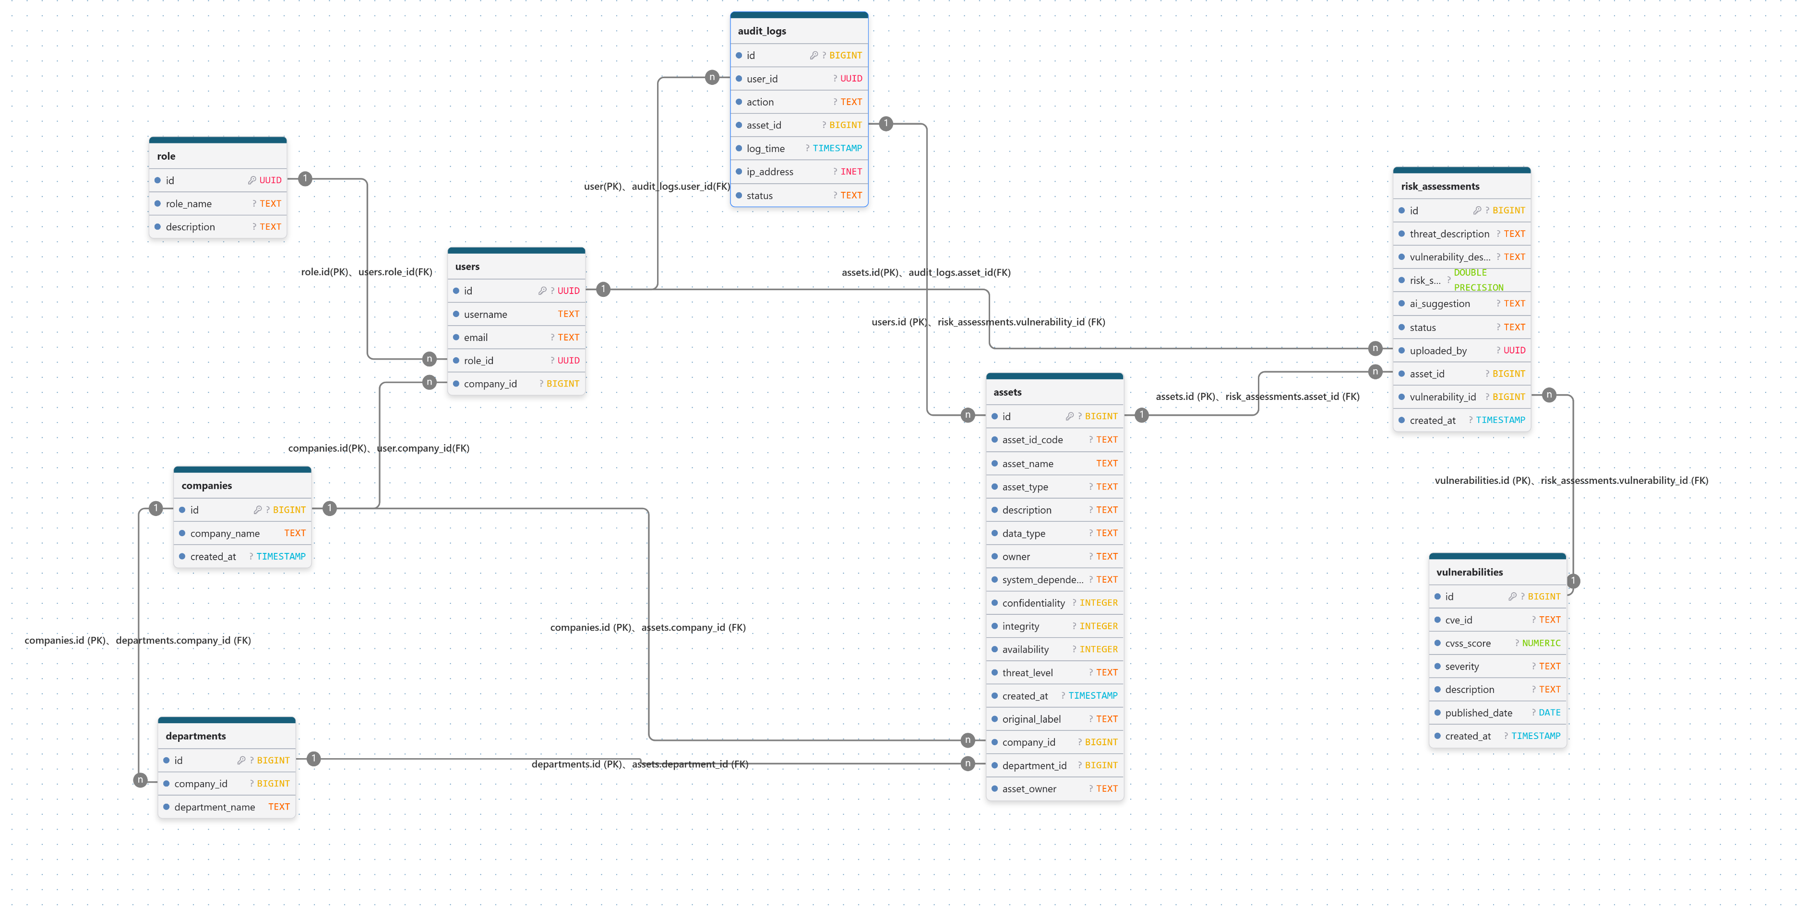
組織與權限管理
⚫ companies.id → departments.company_id（1:N）
一家公司（companies）可以有多個部門（departments）（1:N）
⚫ companies.id → users.company_id（1:N）
一家公司（companies）可以有多位使用者（users）（1:N）
⚫ roles.id → users.role_id（1:N）
一種角色（roles）可以指派給多位使用者（users）（1:N）

資產管理
⚫ companies.id → assets.company_id（1:N）
一家公司（companies）可以擁有多筆資訊資產（assets）（1:N）
⚫ departments.id → assets.department_id（1:N）
一個部門（departments）可以管理多筆資訊資產（assets）（1:N）

風險評估管理
⚫ users.id → risk_assessments.uploaded_by（1:N）
一位使用者（users）可以建立多筆風險評估（risk_assessments）（1:N）
⚫ assets.id → risk_assessments.asset_id（1:N）
一筆資訊資產（assets）可以有多筆風險評估（risk_assessments）（1:N）
⚫ vulnerabilities.id → risk_assessments.vulnerability_id（1:N）
一個弱點（vulnerabilities）可以對應多筆風險評估（risk_assessments）（1:N）

稽核管理
⚫ users.id → audit_logs.user_id（1:N）
一位使用者（users）可以產生多筆稽核紀錄（audit_logs）（1:N）
⚫ assets.id → audit_logs.asset_id（1:N）
一筆資訊資產（assets）可以有多筆稽核紀錄（audit_logs）（1:N）

